DM店別住所変更パンチ登録料リスト
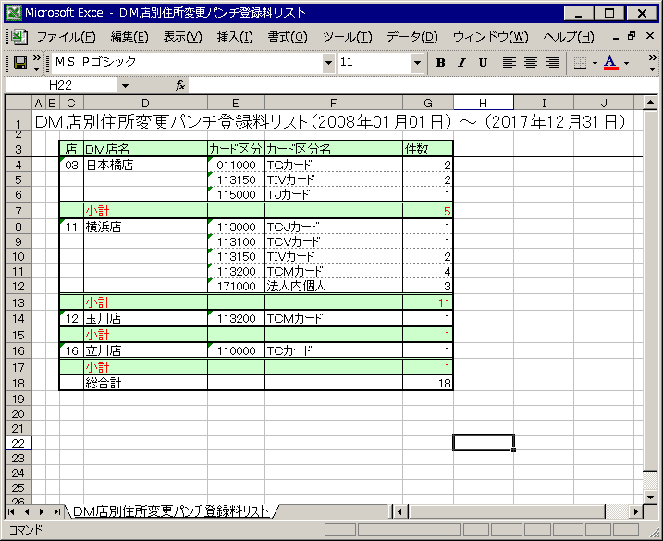
【帳票レイアウト】

預金口座変更リスト
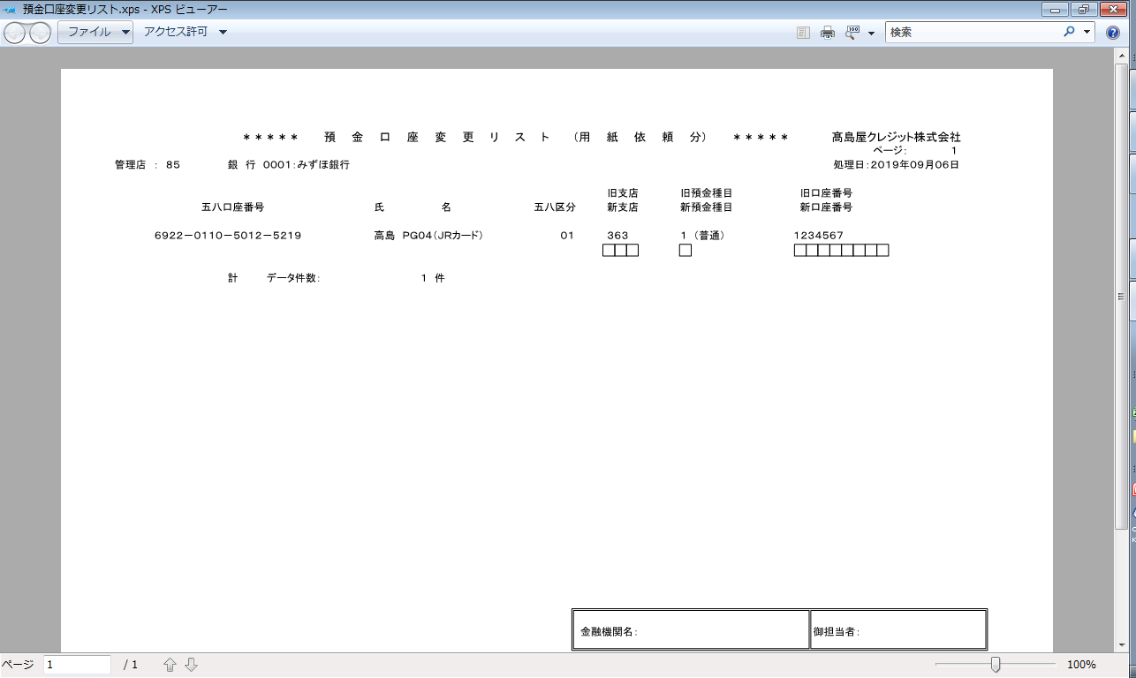
【帳票レイアウト】

サーバ・コードTリスト
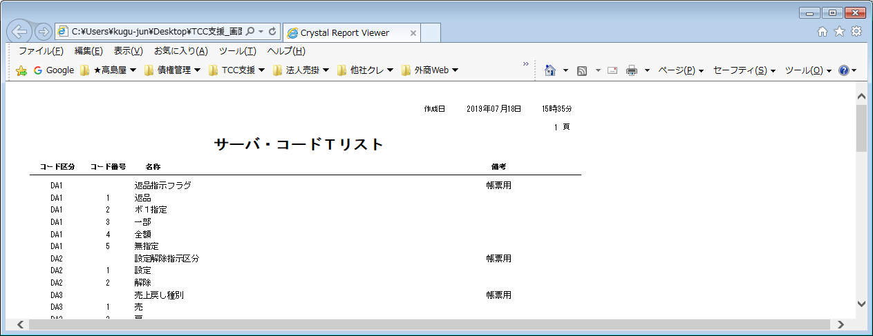
【帳票レイアウト】

